ТЕХ ОТЧЕТ
РАБОЧИЙ ТЕХНИЧЕСКИЙ ОТЧЕТ |  |  |  |  | №
 |  |  |  |  | ДАТА: 11.03.2020
Ф.И.О. владельца а/м |  |  |  | новый
Ф.И.О. составившего отчет |  |  |  | Алиев Рустем
Номер телефона с кодом города |  |  |  | 7 (7172) 87470940782
Модель |  |  | Идентификационный номер автомобиля |  | Пробег | Дата продажи
Ravon R3 |  |  | MX1TA69V9KA092543 |  | 113 | 2020-03-02
Обстоятельства при которых обнаружена проблема |  |  |  | Описание проблемы
 |  |  |  | на ходу автомобиль тянет в правую сторону,и угол поворота руля не соответствует ( требует геометрии колес)
А. |  | Осмотр кузова
В. | Автомобиль находился в движении: |  |  | Информация относительно проблемы (Приложить чертеж или фотграфию неисправности)
 |  | При торможении
 |  | При переходе от ускорения к накату
 |  | При переключение на задний ход |  | 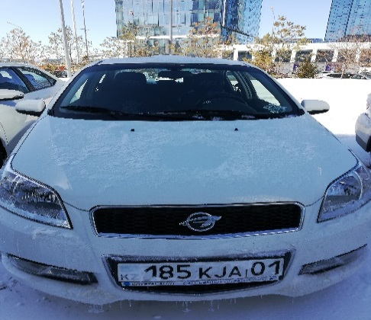 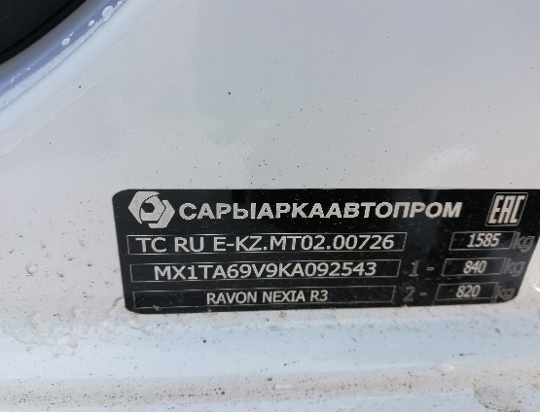
 |  | При повороте
 |  | При ускорении
 |  | При замедлении
 |  | При ______ оборотах в минут
 |  | При любой скорости
 |  | На неровной дороге
 |  | На _____ передаче
С. | При использовании:
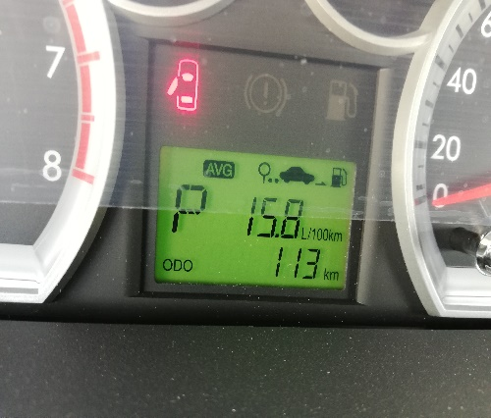
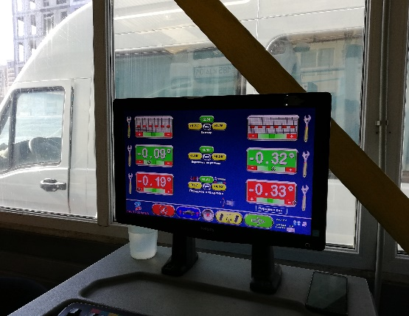
 |  | Тормозов
 |  | При повороте руля
 |  | При выключении сцепления
 |  | Обогревателя / кондиционера
 |  | При работе стеклоочистит / омывателя
 |  | При включении радио / CD проигрыват
 |  | Обогревателя заднего стекла
х
 |  | Прочее
D.
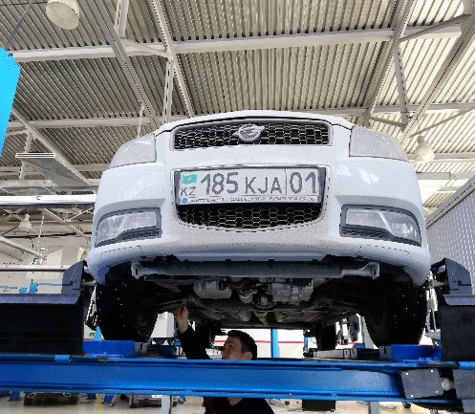
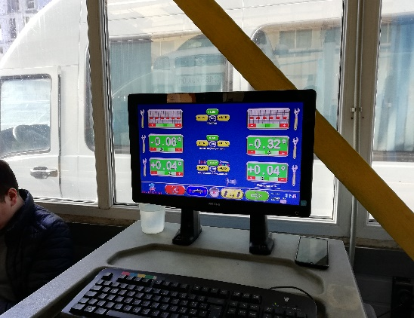
 |  | При запуске
 |  | При прогреве
 |  | На холотом ходу
C)
 |  | При горячем двигателе
E. | Возникает:
 |  | При ускорении
 |  | При высоких оборотах двигателя
 |  | При большой скорости
 |  | При большой загрузке багажника
F. | Когда случается по времени: |  |  | Информация о проблемной детали
X
 |  | Всегда |  | Номер детали по каталогу:
 |  | Иногда |  | Наименование детали:
 |  | После _____ км движения |  | Название поставщика:
 |  | После _____ минут езды |  | LOT № детали:
Действия инженера по гарантии дилерского предприятия |  |  |  | 03.03.2020 Клиент обратился с жалобой на то что при движении ,автомобиль тянет вправо, после проведения геометрии колес было выявлено,что рулевые тяги не отрегулированы

Ответственный Отдел по принятию мер и исследованию проблемы |  |  |  | Алиев Рустем

 |  |  |  | (заполняется со стороны Отдела Гарантии качества ЗАО "GM Uzbekistan")

Подпись мастера__________________ Ахметов А.А. |  |  | Алиев Рустем | Подпись инж. по гарантии ТОО «УЗАВТО АЗИЯ» __________________Хакимбаев А. И.
Подпись инженера по гарантии _____________ Ахметов А.А. |  |  |  | Алиев Рустем

